Лист 1
Прайс-лист
МИР ПРЯЖИ

В валюте: руб. (курс 1).
Цены указаны на 07.08.2020

№ | Номенклатура/ Характеристика номенклатуры | Описание | Изображение | Артикул | Цена | Ед. | Остаток | Ссылка на сайт
 | 43686-BCL Набор для рукоделия "Орел приземляется" | Набор для рукоделия BUCILLA 22,9см х 27,3 см |  | 43686-BCL | 479.47 |  |  | Изображение
 | 43686-BCL Набор для рукоделия "Орел приземляется" |  |  |  | 479.47 | шт | 1 | Изображение
 | 45475-BCL Набор для рукоделия "Тигр" | Набор для рукоделия BUCILLA 12,7х 17,8 см "Тигр" | 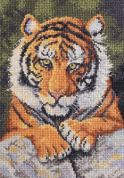 | 45475-BCL | 547.20 |  |  | Изображение
 | 45475-BCL Набор для рукоделия "Тигр" |  |  |  | 547.20 | шт | 3 | Изображение
 | 45513-BCL Набор для рукоделия "Напряжённое ожидание" | Набор для рукоделия BUCILLA 27,9см х 36,8 см | 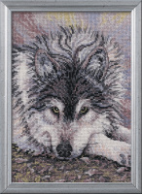 | 45513-BCL | 457.00 |  |  | Изображение
 | 45513-BCL Набор для рукоделия "Напряжённое ожидание" |  |  |  | 457.00 | шт | 1 | Изображение
 | 45515-BCL Набор для рукоделия "Семья пум" | Набор для рукоделия BUCILLA 12,7см х 17,8 см "Семья пум" | 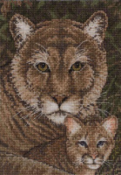 | 45515-BCL | 547.20 |  |  | Изображение
 | 45515-BCL Набор для рукоделия "Семья пум" |  |  |  | 547.20 | шт | 1 | Изображение

